使い方
「コツコツ漢字プリント」は、授業で習った漢字を復習し、 漢字を書く力を育てるプリントを作成するファイルです。

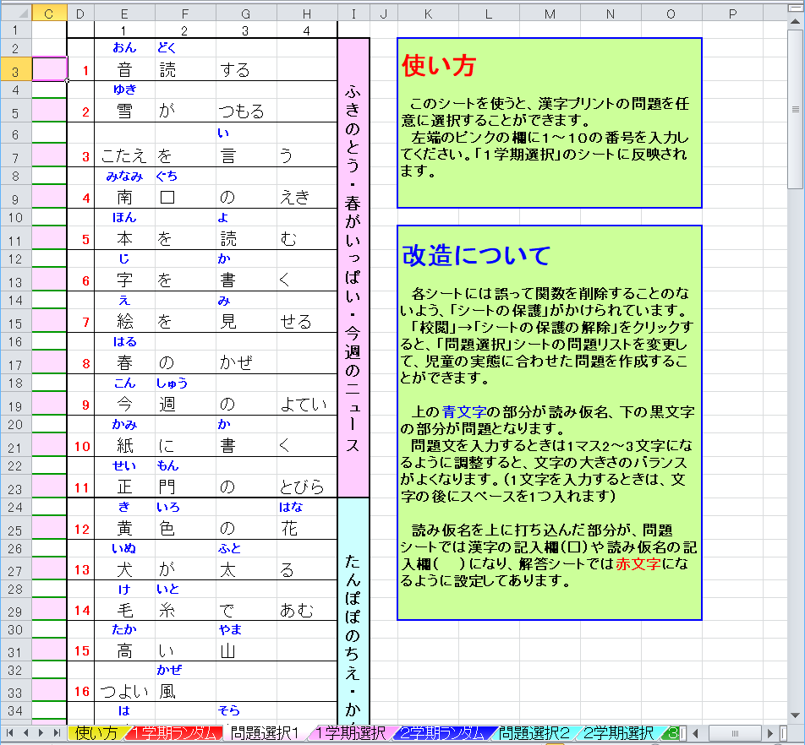

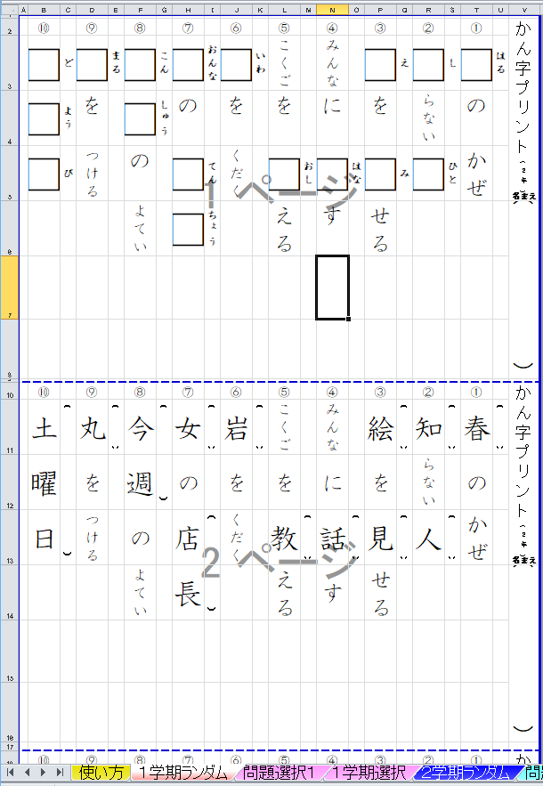

 | ①「○学期ランダム」のシートは、 F9キーを押す ことで問題がランダムに作成されます。１枚目が 漢字を記入する問題、２枚目が読み仮名を記入 する問題、３枚目が解答です。（用紙設定はA4です）

 | ②「問題選択○」「○学期選択」のシートは、「問題選択」 のシートの左端に番号を入力することで、任意の問題 を作成することができます。 学期途中で漢字をまだ習い終えていないときや、 苦手な問題を繰り返し練習したいときに便利です。

 | ・漢字の順番は光村図書の教科書に準じています。

 | ・読み仮名を記入する問題を追加しました。（2017．8）

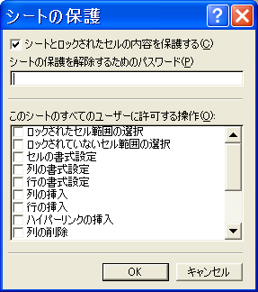
 | ③誤って関数を削除したりするのを防ぐため、 シートには保護をかけています。 パスワードは設定していませんので解除可能です。 「問題選択」のリストを改造して、オリジナルの問題 を作ることもできます。

１学期ランダム
⑩ |  | ⑨ |  | ⑧ |  | ⑦ |  | ⑥ |  | ⑤ |  | ④ |  | ③ |  | ② |  | ① |  | かん字プリント(２年)
かさ |  | □ | かみ | □ | あたら | しずか |  | □ | ゆき | □ | みなみ | □ | せい | □ | なつ | □ | おんな | □ | かい
の |  | に |  | しい |  | に |  | が |  | □ | ぐち | □ | もん | の |  | の |  | □ | しゃ
名まえ
□ | さき | □ | か | □ | こう | □ | き | つもる |  | の |  | の |  | □ | うみ | □ | てん | の
 |  | く |  | □ | えん | く |  |  |  | えき |  | とびら |  |  |  | □ | ちょう | ビル |  | （ ）

⑩ |  | ⑨ |  | ⑧ |  | ⑦ |  | ⑥ |  | ⑤ |  | ④ |  | ③ |  | ② |  | ① |  | かん字プリント(２年)
かさ |  | 紙 | ( ) | 新 | ( ) | しずか |  | 雪 | ( ) | 南 | ( | 正 | ( | 夏 | ( ) | 女 | ( ) | 会 | (
の |  | に |  | しい |  | に |  | が |  | 口 | ) | 門 | ) | の |  | の |  | 社 | )
名まえ
先 | ( ) | 書 | ( ) | 公 | ( | 聞 | ( ) | つもる |  | の |  | の |  | 海 | ( ) | 店 | ( | の
 |  | く |  | 園 | ) | く |  |  |  | えき |  | とびら |  |  |  | 長 | ) | ビル |  | （ ）

⑩ |  | ⑨ |  | ⑧ |  | ⑦ |  | ⑥ |  | ⑤ |  | ④ |  | ③ |  | ② |  | ① |  | かん字プリント(２年)
かさ |  | 紙 | かみ | 新 | あたら | しずか |  | 雪 | ゆき | 南 | みなみ | 正 | せい | 夏 | なつ | 女 | おんな | 会 | かい
の |  | に |  | しい |  | に |  | が |  | 口 | ぐち | 門 | もん | の |  | の |  | 社 | しゃ
名まえ
先 | さき | 書 | か | 公 | こう | 聞 | き | つもる |  | の |  | の |  | 海 | うみ | 店 | てん | の
 |  | く |  | 園 | えん | く |  |  |  | えき |  | とびら |  |  |  | 長 | ちょう | ビル |  | （ ）

１学期選択
⑩ |  | ⑨ |  | ⑧ |  | ⑦ |  | ⑥ |  | ⑤ |  | ④ |  | ③ |  | ② |  | ① |  | かん字プリント(２年)
#N/A | #N/A | #N/A | #N/A | #N/A | #N/A | #N/A | #N/A | #N/A | #N/A | #N/A | #N/A | #N/A | #N/A | #N/A | #N/A | #N/A | #N/A | #N/A | #N/A
#N/A | #N/A | #N/A | #N/A | #N/A | #N/A | #N/A | #N/A | #N/A | #N/A | #N/A | #N/A | #N/A | #N/A | #N/A | #N/A | #N/A | #N/A | #N/A | #N/A
名まえ
#N/A | #N/A | #N/A | #N/A | #N/A | #N/A | #N/A | #N/A | #N/A | #N/A | #N/A | #N/A | #N/A | #N/A | #N/A | #N/A | #N/A | #N/A | #N/A | #N/A
#N/A | #N/A | #N/A | #N/A | #N/A | #N/A | #N/A | #N/A | #N/A | #N/A | #N/A | #N/A | #N/A | #N/A | #N/A | #N/A | #N/A | #N/A | #N/A | #N/A | （ ）

⑩ |  | ⑨ |  | ⑧ |  | ⑦ |  | ⑥ |  | ⑤ |  | ④ |  | ③ |  | ② |  | ① |  | かん字プリント(２年)
#N/A | #N/A | #N/A | #N/A | #N/A | #N/A | #N/A | #N/A | #N/A | #N/A | #N/A | #N/A | #N/A | #N/A | #N/A | #N/A | #N/A | #N/A | #N/A | #N/A
#N/A | #N/A | #N/A | #N/A | #N/A | #N/A | #N/A | #N/A | #N/A | #N/A | #N/A | #N/A | #N/A | #N/A | #N/A | #N/A | #N/A | #N/A | #N/A | #N/A
名まえ
#N/A | #N/A | #N/A | #N/A | #N/A | #N/A | #N/A | #N/A | #N/A | #N/A | #N/A | #N/A | #N/A | #N/A | #N/A | #N/A | #N/A | #N/A | #N/A | #N/A
#N/A | #N/A | #N/A | #N/A | #N/A | #N/A | #N/A | #N/A | #N/A | #N/A | #N/A | #N/A | #N/A | #N/A | #N/A | #N/A | #N/A | #N/A | #N/A | #N/A | （ ）

⑩ |  | ⑨ |  | ⑧ |  | ⑦ |  | ⑥ |  | ⑤ |  | ④ |  | ③ |  | ② |  | ① |  | かん字プリント(２年)
#N/A | #N/A | #N/A | #N/A | #N/A | #N/A | #N/A | #N/A | #N/A | #N/A | #N/A | #N/A | #N/A | #N/A | #N/A | #N/A | #N/A | #N/A | #N/A | #N/A
#N/A | #N/A | #N/A | #N/A | #N/A | #N/A | #N/A | #N/A | #N/A | #N/A | #N/A | #N/A | #N/A | #N/A | #N/A | #N/A | #N/A | #N/A | #N/A | #N/A
名まえ
#N/A | #N/A | #N/A | #N/A | #N/A | #N/A | #N/A | #N/A | #N/A | #N/A | #N/A | #N/A | #N/A | #N/A | #N/A | #N/A | #N/A | #N/A | #N/A | #N/A
#N/A | #N/A | #N/A | #N/A | #N/A | #N/A | #N/A | #N/A | #N/A | #N/A | #N/A | #N/A | #N/A | #N/A | #N/A | #N/A | #N/A | #N/A | #N/A | #N/A | （ ）

２学期ランダム
⑩ |  | ⑨ |  | ⑧ |  | ⑦ |  | ⑥ |  | ⑤ |  | ④ |  | ③ |  | ② |  | ① |  | かん字プリント(２年)
□ | がい | □ | がっ | □ | さかな | □ | せん | □ | はん | □ | しろ | □ | ゆみ | □ | いもうと | □ | きょう | たん
□ | こく | □ | こう | を |  | を |  | □ | ぶん | い |  | □ | や | の |  | □ | しつ | けん
名まえ
□ | じん | への |  | □ | た | □ | ひ | の |  | □ | くも | を |  | □ | な | に |  | □ | か
 |  | □ | みち | べる |  | く |  | □ | ちから |  |  | もつ |  | □ | まえ | いる |  |  |  | （ ）

⑩ |  | ⑨ |  | ⑧ |  | ⑦ |  | ⑥ |  | ⑤ |  | ④ |  | ③ |  | ② |  | ① |  | かん字プリント(２年)
外 | ( | 学 | ( | 魚 | ( ) | 線 | ( ) | 半 | ( | 白 | ( ) | 弓 | ( | 妹 | ( ) | 教 | ( | たん
国 |  | 校 | ) | を |  | を |  | 分 | ) | い |  | 矢 | ) | の |  | 室 | ) | けん
名まえ
人 | ) | への |  | 食 | ( ) | 引 | ( ) | の |  | 雲 | ( ) | を |  | 名 | ( | に |  | 家 | ( )
 |  | 道 | ( ) | べる |  | く |  | 力 | ( ) |  |  | もつ |  | 前 | ) | いる |  |  |  | （ ）

⑩ |  | ⑨ |  | ⑧ |  | ⑦ |  | ⑥ |  | ⑤ |  | ④ |  | ③ |  | ② |  | ① |  | かん字プリント(２年)
外 | がい | 学 | がっ | 魚 | さかな | 線 | せん | 半 | はん | 白 | しろ | 弓 | ゆみ | 妹 | いもうと | 教 | きょう | たん
国 | こく | 校 | こう | を |  | を |  | 分 | ぶん | い |  | 矢 | や | の |  | 室 | しつ | けん
名まえ
人 | じん | への |  | 食 | た | 引 | ひ | の |  | 雲 | くも | を |  | 名 | な | に |  | 家 | か
 |  | 道 | みち | べる |  | く |  | 力 | ちから |  |  | もつ |  | 前 | まえ | いる |  |  |  | （ ）

２学期選択
⑩ |  | ⑨ |  | ⑧ |  | ⑦ |  | ⑥ |  | ⑤ |  | ④ |  | ③ |  | ② |  | ① |  | かん字プリント(２年)
#N/A | #N/A | #N/A | #N/A | #N/A | #N/A | #N/A | #N/A | #N/A | #N/A | #N/A | #N/A | #N/A | #N/A | #N/A | #N/A | #N/A | #N/A | #N/A | #N/A
#N/A | #N/A | #N/A | #N/A | #N/A | #N/A | #N/A | #N/A | #N/A | #N/A | #N/A | #N/A | #N/A | #N/A | #N/A | #N/A | #N/A | #N/A | #N/A | #N/A
名まえ
#N/A | #N/A | #N/A | #N/A | #N/A | #N/A | #N/A | #N/A | #N/A | #N/A | #N/A | #N/A | #N/A | #N/A | #N/A | #N/A | #N/A | #N/A | #N/A | #N/A
#N/A | #N/A | #N/A | #N/A | #N/A | #N/A | #N/A | #N/A | #N/A | #N/A | #N/A | #N/A | #N/A | #N/A | #N/A | #N/A | #N/A | #N/A | #N/A | #N/A | （ ）

⑩ |  | ⑨ |  | ⑧ |  | ⑦ |  | ⑥ |  | ⑤ |  | ④ |  | ③ |  | ② |  | ① |  | かん字プリント(２年)
#N/A | #N/A | #N/A | #N/A | #N/A | #N/A | #N/A | #N/A | #N/A | #N/A | #N/A | #N/A | #N/A | #N/A | #N/A | #N/A | #N/A | #N/A | #N/A | #N/A
#N/A | #N/A | #N/A | #N/A | #N/A | #N/A | #N/A | #N/A | #N/A | #N/A | #N/A | #N/A | #N/A | #N/A | #N/A | #N/A | #N/A | #N/A | #N/A | #N/A
名まえ
#N/A | #N/A | #N/A | #N/A | #N/A | #N/A | #N/A | #N/A | #N/A | #N/A | #N/A | #N/A | #N/A | #N/A | #N/A | #N/A | #N/A | #N/A | #N/A | #N/A
#N/A | #N/A | #N/A | #N/A | #N/A | #N/A | #N/A | #N/A | #N/A | #N/A | #N/A | #N/A | #N/A | #N/A | #N/A | #N/A | #N/A | #N/A | #N/A | #N/A | （ ）

⑩ |  | ⑨ |  | ⑧ |  | ⑦ |  | ⑥ |  | ⑤ |  | ④ |  | ③ |  | ② |  | ① |  | かん字プリント(２年)
#N/A | #N/A | #N/A | #N/A | #N/A | #N/A | #N/A | #N/A | #N/A | #N/A | #N/A | #N/A | #N/A | #N/A | #N/A | #N/A | #N/A | #N/A | #N/A | #N/A
#N/A | #N/A | #N/A | #N/A | #N/A | #N/A | #N/A | #N/A | #N/A | #N/A | #N/A | #N/A | #N/A | #N/A | #N/A | #N/A | #N/A | #N/A | #N/A | #N/A
名まえ
#N/A | #N/A | #N/A | #N/A | #N/A | #N/A | #N/A | #N/A | #N/A | #N/A | #N/A | #N/A | #N/A | #N/A | #N/A | #N/A | #N/A | #N/A | #N/A | #N/A
#N/A | #N/A | #N/A | #N/A | #N/A | #N/A | #N/A | #N/A | #N/A | #N/A | #N/A | #N/A | #N/A | #N/A | #N/A | #N/A | #N/A | #N/A | #N/A | #N/A | （ ）

３学期ランダム
⑩ |  | ⑨ |  | ⑧ |  | ⑦ |  | ⑥ |  | ⑤ |  | ④ |  | ③ |  | ② |  | ① |  | かん字プリント(２年)
はやく |  | □ | さん | □ | ご | □ | ちち | □ | さん | □ | ほん | □ | さん | □ | いっ | □ | ひろ | □ | こう
□ | はし | □ | とう | □ | ご | と |  | □ | すう | □ | とう | □ | かく | □ | しょう | い |  | □ | つう
名まえ
る |  | の |  | □ | さん | □ | はは | の |  | の |  | □ | けい | けん |  | □ | そう | ルール
 |  | □ | うま | □ | じ |  |  | □ | ほん | □ | はなし |  |  | めい |  | □ | げん |  |  | （ ）

⑩ |  | ⑨ |  | ⑧ |  | ⑦ |  | ⑥ |  | ⑤ |  | ④ |  | ③ |  | ② |  | ① |  | かん字プリント(２年)
はやく |  | 三 | ( | 午 | ( | 父 | ( ) | 算 | ( | 本 | ( | 三 | ( | 一 | ( | 広 | ( ) | 交 | (
走 | ( ) | 頭 | ) | 後 |  | と |  | 数 | ) | 当 | ) | 角 |  | 生 | ) | い |  | 通 | )
名まえ
る |  | の |  | 三 |  | 母 | ( ) | の |  | の |  | 形 | ) | けん |  | 草 | ( | ルール
 |  | 馬 | ( ) | 時 | ) |  |  | 本 | ( ) | 話 | ( ) |  |  | めい |  | 原 | ) |  |  | （ ）

⑩ |  | ⑨ |  | ⑧ |  | ⑦ |  | ⑥ |  | ⑤ |  | ④ |  | ③ |  | ② |  | ① |  | かん字プリント(２年)
はやく |  | 三 | さん | 午 | ご | 父 | ちち | 算 | さん | 本 | ほん | 三 | さん | 一 | いっ | 広 | ひろ | 交 | こう
走 | はし | 頭 | とう | 後 | ご | と |  | 数 | すう | 当 | とう | 角 | かく | 生 | しょう | い |  | 通 | つう
名まえ
る |  | の |  | 三 | さん | 母 | はは | の |  | の |  | 形 | けい | けん |  | 草 | そう | ルール
 |  | 馬 | うま | 時 | じ |  |  | 本 | ほん | 話 | はなし |  |  | めい |  | 原 | げん |  |  | （ ）

３学期選択
⑩ |  | ⑨ |  | ⑧ |  | ⑦ |  | ⑥ |  | ⑤ |  | ④ |  | ③ |  | ② |  | ① |  | かん字プリント(２年)
#N/A | #N/A | #N/A | #N/A | #N/A | #N/A | #N/A | #N/A | #N/A | #N/A | #N/A | #N/A | #N/A | #N/A | #N/A | #N/A | #N/A | #N/A | #N/A | #N/A
#N/A | #N/A | #N/A | #N/A | #N/A | #N/A | #N/A | #N/A | #N/A | #N/A | #N/A | #N/A | #N/A | #N/A | #N/A | #N/A | #N/A | #N/A | #N/A | #N/A
名まえ
#N/A | #N/A | #N/A | #N/A | #N/A | #N/A | #N/A | #N/A | #N/A | #N/A | #N/A | #N/A | #N/A | #N/A | #N/A | #N/A | #N/A | #N/A | #N/A | #N/A
#N/A | #N/A | #N/A | #N/A | #N/A | #N/A | #N/A | #N/A | #N/A | #N/A | #N/A | #N/A | #N/A | #N/A | #N/A | #N/A | #N/A | #N/A | #N/A | #N/A | （ ）

⑩ |  | ⑨ |  | ⑧ |  | ⑦ |  | ⑥ |  | ⑤ |  | ④ |  | ③ |  | ② |  | ① |  | かん字プリント(２年)
#N/A | #N/A | #N/A | #N/A | #N/A | #N/A | #N/A | #N/A | #N/A | #N/A | #N/A | #N/A | #N/A | #N/A | #N/A | #N/A | #N/A | #N/A | #N/A | #N/A
#N/A | #N/A | #N/A | #N/A | #N/A | #N/A | #N/A | #N/A | #N/A | #N/A | #N/A | #N/A | #N/A | #N/A | #N/A | #N/A | #N/A | #N/A | #N/A | #N/A
名まえ
#N/A | #N/A | #N/A | #N/A | #N/A | #N/A | #N/A | #N/A | #N/A | #N/A | #N/A | #N/A | #N/A | #N/A | #N/A | #N/A | #N/A | #N/A | #N/A | #N/A
#N/A | #N/A | #N/A | #N/A | #N/A | #N/A | #N/A | #N/A | #N/A | #N/A | #N/A | #N/A | #N/A | #N/A | #N/A | #N/A | #N/A | #N/A | #N/A | #N/A | （ ）

⑩ |  | ⑨ |  | ⑧ |  | ⑦ |  | ⑥ |  | ⑤ |  | ④ |  | ③ |  | ② |  | ① |  | かん字プリント(２年)
#N/A | #N/A | #N/A | #N/A | #N/A | #N/A | #N/A | #N/A | #N/A | #N/A | #N/A | #N/A | #N/A | #N/A | #N/A | #N/A | #N/A | #N/A | #N/A | #N/A
#N/A | #N/A | #N/A | #N/A | #N/A | #N/A | #N/A | #N/A | #N/A | #N/A | #N/A | #N/A | #N/A | #N/A | #N/A | #N/A | #N/A | #N/A | #N/A | #N/A
名まえ
#N/A | #N/A | #N/A | #N/A | #N/A | #N/A | #N/A | #N/A | #N/A | #N/A | #N/A | #N/A | #N/A | #N/A | #N/A | #N/A | #N/A | #N/A | #N/A | #N/A
#N/A | #N/A | #N/A | #N/A | #N/A | #N/A | #N/A | #N/A | #N/A | #N/A | #N/A | #N/A | #N/A | #N/A | #N/A | #N/A | #N/A | #N/A | #N/A | #N/A | （ ）

１・２学期ランダム
⑩ |  | ⑨ |  | ⑧ |  | ⑦ |  | ⑥ |  | ⑤ |  | ④ |  | ③ |  | ② |  | ① |  | かん字プリント(２年)
□ | みなみ | □ | にし | □ | ご | いや |  | □ | ふね | はこ |  | □ | い | □ | おお | □ | たに | たん
□ | ぐち | □ | び | □ | かい | □ | け | を |  | の |  | きもの |  | きな |  | □ | がわ | けん
名まえ
の |  | が |  | □ | か | が |  | □ | かぞ | □ | かたち | を |  | □ | こう | の |  | □ | か
えき |  | さす |  | く |  | さす |  | える |  |  |  | かう |  | □ | じょう | □ | みず |  |  | （ ）

⑩ |  | ⑨ |  | ⑧ |  | ⑦ |  | ⑥ |  | ⑤ |  | ④ |  | ③ |  | ② |  | ① |  | かん字プリント(２年)
南 | ( | 西 | ( | 五 | ( | いや |  | 船 | ( ) | はこ |  | 生 | ( ) | 大 | ( ) | 谷 | ( | たん
口 | ) | 日 | ) | 回 |  | 気 | ( ) | を |  | の |  | きもの |  | きな |  | 川 | ) | けん
名まえ
の |  | が |  | 書 | ) | が |  | 数 | ( ) | 形 | ( ) | を |  | 工 | ( | の |  | 家 | ( )
えき |  | さす |  | く |  | さす |  | える |  |  |  | かう |  | 場 | ) | 水 | ( ) |  |  | （ ）

⑩ |  | ⑨ |  | ⑧ |  | ⑦ |  | ⑥ |  | ⑤ |  | ④ |  | ③ |  | ② |  | ① |  | かん字プリント(２年)
南 | みなみ | 西 | にし | 五 | ご | いや |  | 船 | ふね | はこ |  | 生 | い | 大 | おお | 谷 | たに | たん
口 | ぐち | 日 | び | 回 | かい | 気 | け | を |  | の |  | きもの |  | きな |  | 川 | がわ | けん
名まえ
の |  | が |  | 書 | か | が |  | 数 | かぞ | 形 | かたち | を |  | 工 | こう | の |  | 家 | か
えき |  | さす |  | く |  | さす |  | える |  |  |  | かう |  | 場 | じょう | 水 | みず |  |  | （ ）

１・２・３学期ランダム
⑩ |  | ⑨ |  | ⑧ |  | ⑦ |  | ⑥ |  | ⑤ |  | ④ |  | ③ |  | ② |  | ① |  | かん字プリント(２年)
そうじ |  | □ | なが | □ | かお | たん |  | □ | ゆう | □ | はな | □ | き | □ | じ | しずか |  | □ | せい
□ | とう | い |  | を |  | けん |  | □ | がた | し |  | □ | しゃ | を |  | に |  | □ | もん
名まえ
□ | ばん | □ | くび | あらう |  | □ | か | に |  | □ | あ | に |  | □ | まな | □ | き | の
 |  |  |  |  |  |  |  | なる |  | う |  | のる |  | ぶ |  | く |  | とびら |  | （ ）

⑩ |  | ⑨ |  | ⑧ |  | ⑦ |  | ⑥ |  | ⑤ |  | ④ |  | ③ |  | ② |  | ① |  | かん字プリント(２年)
そうじ |  | 長 | ( ) | 顔 | ( ) | たん |  | 夕 | ( | 話 | ( ) | 汽 | ( | 字 | ( ) | しずか |  | 正 | (
当 | ( | い |  | を |  | けん |  | 方 | ) | し |  | 車 | ) | を |  | に |  | 門 | )
名まえ
番 | ) | 首 | ( ) | あらう |  | 家 | ( ) | に |  | 合 | ( ) | に |  | 学 | ( ) | 聞 | ( ) | の
 |  |  |  |  |  |  |  | なる |  | う |  | のる |  | ぶ |  | く |  | とびら |  | （ ）

⑩ |  | ⑨ |  | ⑧ |  | ⑦ |  | ⑥ |  | ⑤ |  | ④ |  | ③ |  | ② |  | ① |  | かん字プリント(２年)
そうじ |  | 長 | なが | 顔 | かお | たん |  | 夕 | ゆう | 話 | はな | 汽 | き | 字 | じ | しずか |  | 正 | せい
当 | とう | い |  | を |  | けん |  | 方 | がた | し |  | 車 | しゃ | を |  | に |  | 門 | もん
名まえ
番 | ばん | 首 | くび | あらう |  | 家 | か | に |  | 合 | あ | に |  | 学 | まな | 聞 | き | の
 |  |  |  |  |  |  |  | なる |  | う |  | のる |  | ぶ |  | く |  | とびら |  | （ ）

